Inicio
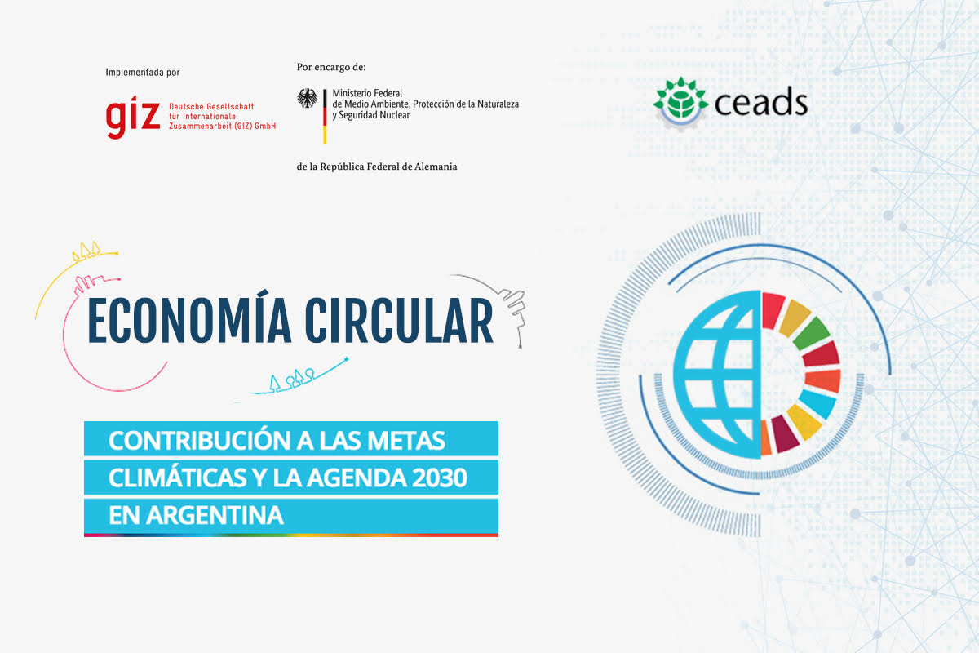

Caracterización
Completar Valores entre 0 y 5
MADUREZ
RELEVANCIA
REPLICABILIDAD EXTERNA

 | # | INTERNALIZACIÓN DE LA EC | 0
 | 1 | Alineamiento de EC con estrategia declarada por la Cía
 | 2 | Integración dentro de la organización
 | 3 | Identifica barreras para la EC y analiza medidas de superación
 | 4 | Integra la participación de consumidores y clientes en el diseño de la solución de EC
 | 5 | Integra la participación de la cadena de valor (proveedores, distribuidores, etc.) en el diseño de la solución de EC
 | 6 | Integra la participación del sector público en el diseño de la solución de EC
 | 7 | Describe el tipo de impacto de la solución y/o modelo circular
 | 8 | Transparencia en la medición de indicadores de circularidad
 | 9 | Establece objetivos y metas específicas
 | 10 | Establece compromisos públicos

 | # | IMPULSO A LA EC | 0
 | 1 | Innovación: producto / proceso completamente nuevo
 | 2 | Innovación: marketing completamente nuevo (cambio de modo de uso)
 | 3 | Replicabilidad dentro de la organización (*)
 | 4 | Replicabilidad fuera de la organización (*)
 | 5 | Escalabilidad dentro de la organización (*)
 | 6 | Escalabilidad fuera de la organización (*)
 |  | (*) sólo suman si alguno de los anteriores (Innovación) es mayor a 0

 | # | INTENSIDAD DE LA EC | 0
 | 1 | Mide intensidades de consumo de recursos naturales respecto a sustitutos
 | 2 | Describe un Análisis de Ciclo de Vida (ACV) para identificar opciones de EC
 | 3 | Mide la eficiencia en el uso de recursos y establece metas
 | 4 | Desplaza consumo de recursos naturales
 | 5 | Emplea energía renovable por encima del requerimiento legal
 | 6 | Incluye materiales reciclados en el producto y declara su porcentaje
 | 7 | Incluye materiales de origen biológico manejados de forma sustentable
 | 8 | Aumenta la duración del producto (diseño para longevidad)
 | 9 | Desde el diseño se consideran los métodos de reuso, remanufactura, reciclado
 | 10 | Elimina la generación de residuos desde el diseño
 | 11 | Establece el uso posterior del residuo desde el diseño
 | 12 | Aumenta la tasa de recirculación de productos y materiales - incluye Reutilización; Renovación/ refabricación; Reciclaje y Recirculación de nutrientes.
 | 13 | Sustituye propiedad por funcionalidad del producto / servicio

 | # | CONTRIBUCIÓN A LOS OBJETIVOS DE DESARROLLO SOSTENIBLE (ODS) | 0
 | 1 | Identifica las metas de los ODS a los que contribuye
 | 2 | Contribución directa (pondera al 15%)
 | 3 | Contribución indirecta (pondera al 15%)
 | 4 | Cuantifica su contribución (pondera al 15%)
 | 5 | El modelo o solución circular facilita y/o es clave para contribuir las metas de ODS (pondera al 55%)

 | # | CONTRIBUCION NACIONAL AL ACUERDO DE PARIS (NDC) | 0
 | 1 | Identifica los Planes de Mitigación y/o Adaptación de la NDC a los que contribuye
 | 2 | Contribución directa (pondera al 15%)
 | 3 | Contribución indirecta (pondera al 15%)
 | 4 | Cuantifica su contribución (pondera al 15%)
 | 5 | El modelo o solución circular facilita y/o es clave para contribuir a la NDC (pondera al 55%)

 | # | IMPACTO | 0
 | 1 | Reduce vulnerabilidades de recursos (escasez, importaciones)
 | 2 | Reduce el consumo de recursos no renovables (para lograr el mismo output)
 | 3 | Genera empleo en la cadena de valor.
 | 4 | Incrementa el mercado de segundos usos de materiales / partes
 | 5 | Contribuye al cambio de patrones de consumo / compras
 | 6 | Contribuye a una mejor vinculación de grupos de interés
 | 7 | Verifica externamente el resultado de la EC

Resultados
Resultados del Proyecto
PERFORMANCE DEL PROYECTO | RESULTADO
INTERNALIZACIÓN | 0%
IMPULSO | 0%
INTENSIDAD | 0%
CONTRIBUCIÓN A LOS ODS | 0%
CONTRIBUCIÓN A LOS NDC | 0%
IMPACTO | 0%

CARACTERIZACIÓN DEL PROYECTO | RESULTADO
MADUREZ | 0%
RELEVANCIA | 0%
REPLICABILIDAD Y ESCALIBILIDAD EXTERNA | 0%

